المؤشرات الكلية

سوق العراق للاوراق المالية
جلسة الاثنين 2026/4/13 |  |  |  | تقرير أسعار الأسهم المتداولة لسوق العراق للأوراق المالية
الجلسة (62)
الاسهم المتداولة المدرجة و OTC |  |  | 948,417,159 |  |  | قيمة الأسهم المتداولة المدرجة و OTC |  | 1,033,624,930 |  |  | صفقات الشركات المدرجة وOTC | 1102
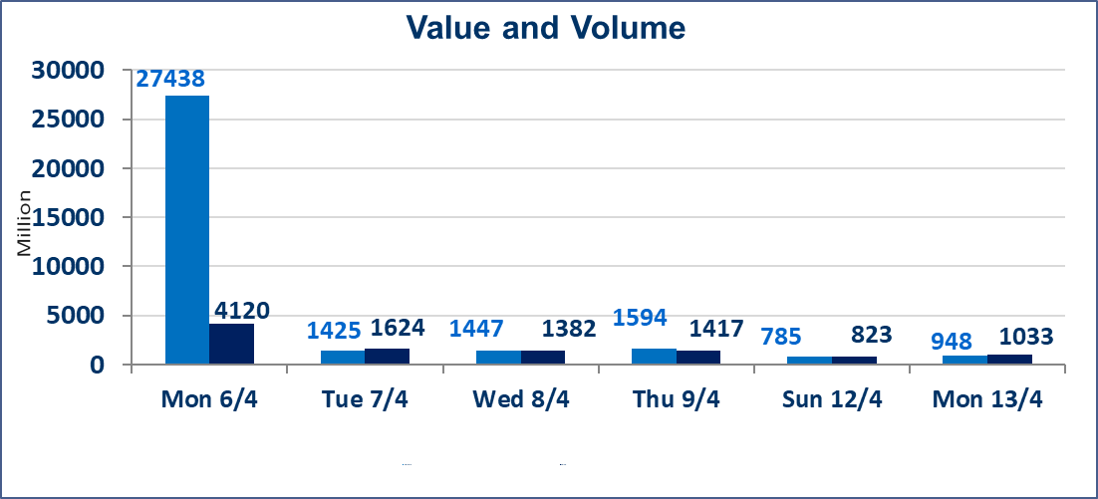
المؤشر60 ISX اليوم | 976.61 |  | نقطة |  |  | المؤشر15 ISX اليوم | 1265.34 | نقطة
المؤشر 60 ISX السابق | 979.50 |  | نقطة |  |  | المؤشر 15 ISX السابق | 1266.92 | نقطة
نسبة التغير | -0.30 |  | % |  |  | نسبة التغير | -0.12 | %
عدد النقاط | -2.89 |  | نقطة |  |  | عدد النقاط | -1.58 | نقطة

الشركات المدرجة | 104 | OTC | 14 | 118 |  | الشركات غير المتداولة المدرجة | 40 | OTC | 13 | 53
الشركات المتداولة | 52 | OTC | 1 | 53 |  | الشركات المرتفعة |  |  | 9
شركات الهيئة العامة |  |  |  | 3 |  | الشركات المنخفضة |  |  | 20
الموقوفة بقرار من هيأة الأوراق المالية |  |  |  | 9
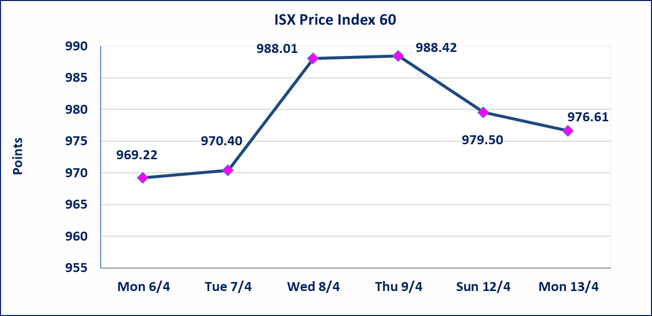
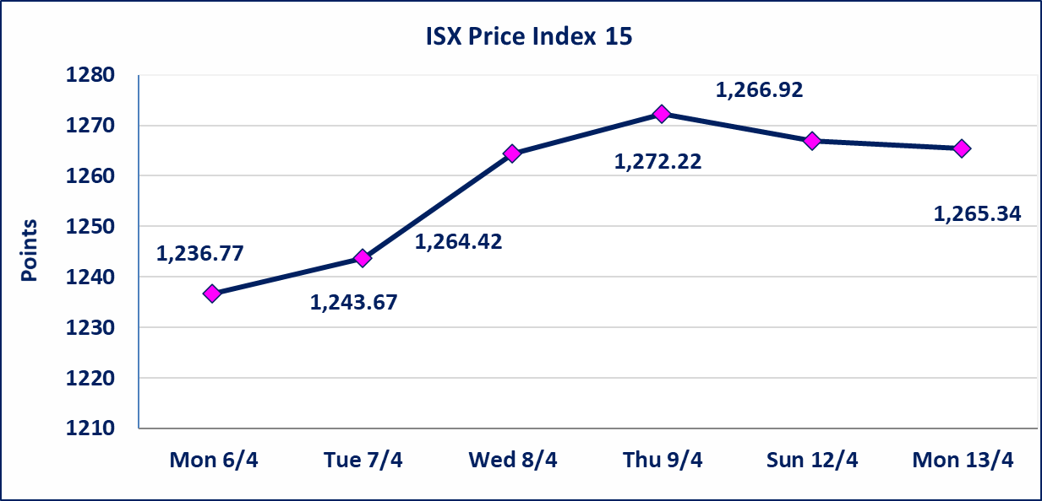

سندات انجاز الاصدارية الاولى | ايقاف التداول على سندات انجاز الاصدارية الاولى فئة (1,000,000) دينار إعتباراً من جلسة الاحد 2025/4/12 لقرب استحقاق الفائدة النصف السنوية . وسيتم اعادة التداول اعتبارا من جلسة 2026/4/16
سندات الوطينة الاصدارية الثالثة | سيتم ايقاف التداول على سندات الوطنية الاصدارية الثالثة فئة (1,000,000، 500,000) دينار إعتباراً من جلسة الاربعاء 2025/4/15 لقرب استحقاق الفائدة النصف السنوية . وسيتم اعادة التداول اعتبارا من جلسة الاحد 2026/4/21
سندات انجاز الاصدارية الثالثة | ايقاف التداول على سندات انجاز الاصدارية الاولى فئة (1,000,000،500,000) دينار إعتباراً من جلسة الخميس 2025/4/9 لقرب استحقاق الفائدة النصف السنوية . وسيتم اعادة التداول اعتبارا من جلسة 2026/4/15
سندات انجاز الاصدارية الاولى | ايقاف التداول على سندات انجاز الاصدارية الاولى فئة (500000) دينار إعتباراً من جلسة الاحد 2025/4/5 لكون تاريخ الاطفاء السند 2026/4/15.
الحد الأعلى والادنى للتغير في السعر | نسبة التغير في كافة المنصات (5%) إرتفاعاً وإنخفاضاً من سعر الاغلاق السابق.
Web site : www.isx-iq.net E-mail : info-isx@isx-iq.net |  |  |  |  | 07834000034 - 07711211522 : ص . ب :3607 العلوية الهاتف |  |  |  |  |  | بغداد /الكرادة/ قرب المسرح الوطني /مجاور مصرف الخليج التجاري

نسبة التغير
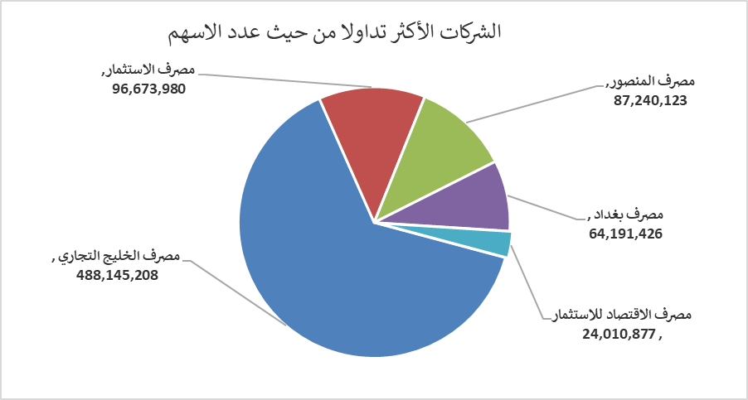
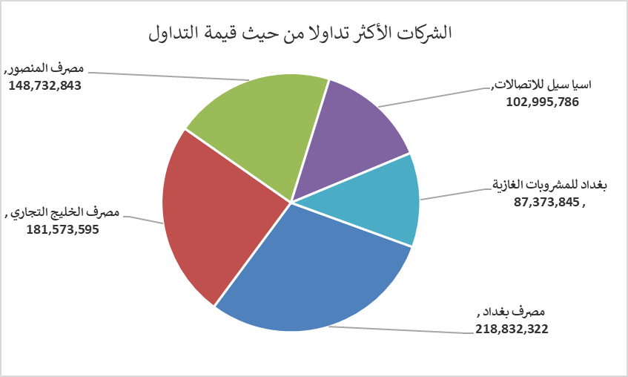
الشركات الأكثر ارتفاعاً وانخفاضاً

نسبة التغير لاسعار الاغلاق الاكثر ارتفاعاً |  |  |  | نسبة التغير لاسعار الاغلاق الاكثر انخفاضاً
اسم الشركة | اغلاق | التغير(%) | الاسهم المتداولة | اسم الشركة | اغلاق | التغير (%) | الاسهم المتداولة
نقل المنتجات النفطية | 1.700 | 4.94 | 54,124 | الحمراء للتامين | 5.090 | -4.68 | 25,545
الموصل لمدن الالعاب | 7.230 | 4.93 | 36,500 | مصرف الاستثمار | 0.210 | -4.55 | 96,673,980
الصناعات الخفيفة | 1.250 | 4.17 | 250,000 | مصرف الاقتصاد للاستثمار | 0.220 | -4.35 | 24,010,877
الوئام للاستثمار المالي | 0.690 | 2.99 | 2,532 | بابل للانتاج الحيواني والنباتي | 7.700 | -3.63 | 567,288
مصرف الخليج التجاري | 0.380 | 2.70 | 488,145,208 | فندق فلسطين | 18.470 | -3.25 | 2,568,521

الشركات الاكثر نشاطا حسب الاسهم المتداولة (حجم التداول) |  |  |  | الشركات الاكثر نشاطا حسب القيمة المتداولة
اسم الشركة | اغلاق | التغير(%) | الاسهم المتداولة | اسم الشركة | اغلاق | التغير (%) | القيمة المتداولة
مصرف الخليج التجاري | 0.380 | 2.70 | 488,145,208 | مصرف بغداد | 3.400 | -2.30 | 218,832,322
مصرف الاستثمار | 0.210 | -4.55 | 96,673,980 | مصرف الخليج التجاري | 0.380 | 2.70 | 181,573,595
مصرف المنصور | 1.700 | -0.58 | 87,240,123 | مصرف المنصور | 1.700 | -0.58 | 148,732,843
مصرف بغداد | 3.400 | -2.30 | 64,191,426 | اسيا سيل للاتصالات | 15.770 | -0.06 | 102,995,786
مصرف الاقتصاد للاستثمار | 0.220 | -4.35 | 24,010,877 | بغداد للمشروبات الغازية | 6.020 | 1.69 | 87,373,845

